数据使用场景说明（必填）
序号 | 权限 | 数据使用说明 |  |  |  |  | 应用模拟截图（如有） | 已勾选数据权限截图 （需附上APPID） | 备注
 |  | 需求 | 数据使用场景 | 是否支持iOS | 客户端类型 | 开发完成时间
1 | （范例） 读取心率数据 | （范例） 读取历史心率数据，按日、周、月、年分类 （读取/写入数据类型） | （范例） 展示给用户心率统计界面以方便用户了解心率情况 | （范例） 支持 | （范例） 微信小程序 ，web网页 | （范例） 2020.10.30 | 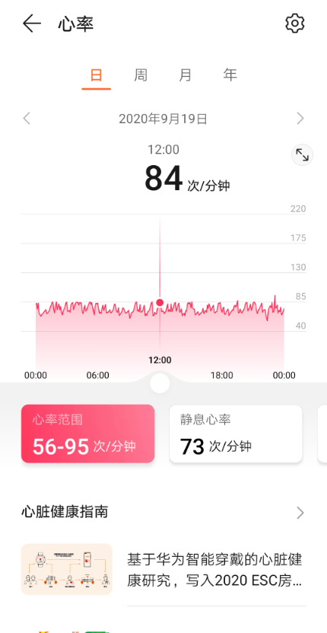 | 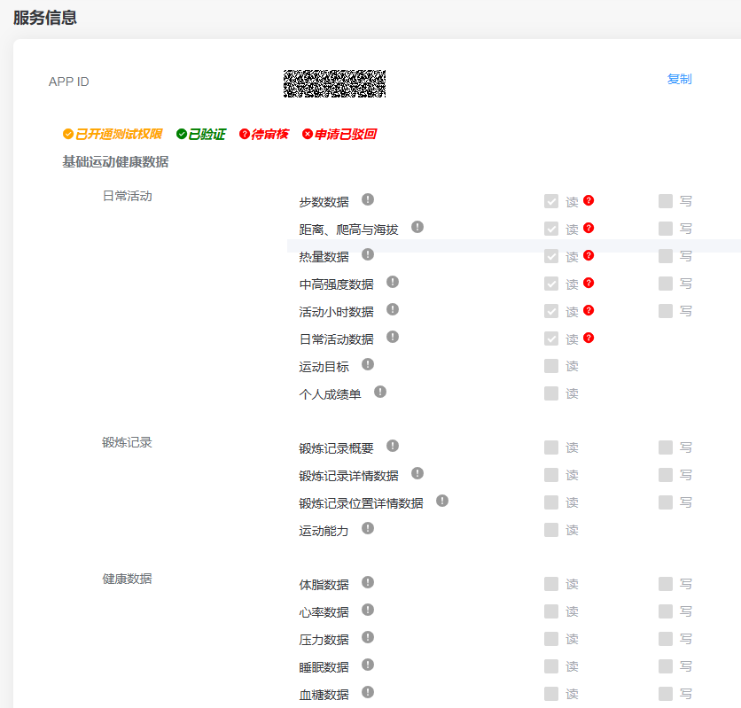 | 1. 提供申请的数据权限，每个权限一行； 2. 如您申请的数据读/写权限的使用场景在开发过程中发生变化，请在申请验证前更新申请材料清单（sheet1的数据使用场景）； 3. 申请年历史数据需详细展开使用场景； 4. 材料清单分为7个sheets，请完整填写后上传； 5. 特殊数据权限说明： a. 数据同步：仅支持iOS和安卓移动应用； b. 年历史数据：年历史数据较敏感，需提供详细使用场景、申请理由； c. 鸿蒙智联设备信息：涉及场景主要包括硬件设备接入到运动健康APP或者采购行业定制设备等。
2 | （范例） 写入体脂数据 | （范例） 写入历史体脂数据，按日、周、月、年分类 （读取/写入数据类型） | （范例） 用户开启同步数据后，每次使用体脂称测量体脂数据后，都实时上传到华为健康App | （范例） 支持 |  | （范例） 2020.10.30
3 | …
4 | …
5 | …

